Indicaciones
 | T1 - Gestión de Datos Dinámicos (2394)

Estudiantes: | Apellidos y Nombres:

Fecha: | 2025-04-12

Inicia | 12/04/2025 a las 21:30 horas

Finaliza | 13/04/2025 a las 10:00 horas
Recomendaciones:
Resolver los siguientes casos planteados y desarrollarlo en cada hoja de Excel, revisar y leer detallamente el examen (indicaciones).
Recuerden respetar la entrega del archivo de Excel y enviarlo por la plataforma Blackboard, no se recibirá por ningún motivo por correo electrónico, respetemos las fechas establecidas por su docente.
Nombre del archivo:
GDD_T3BO_T1_GrupoX

Pregunta_01
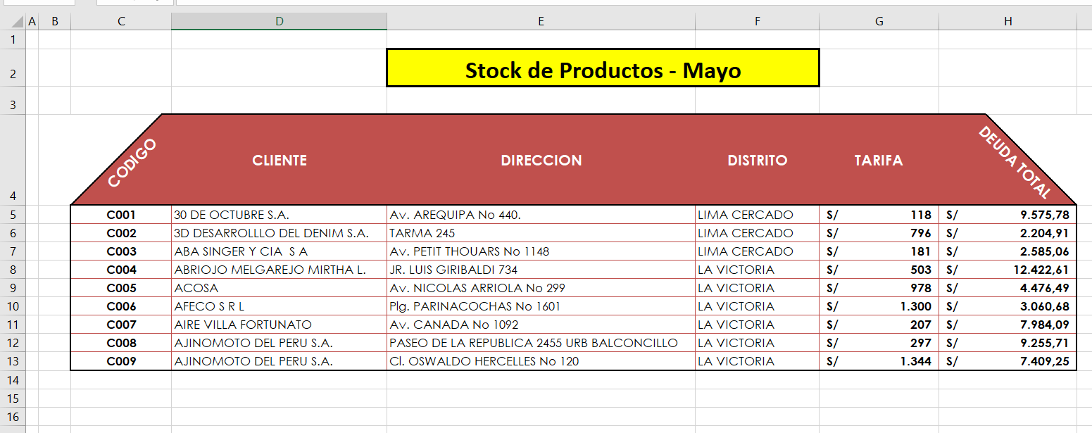
 |  | Stock de Productos - Mayo

CODIGO | CLIENTE | DIRECCION | DISTRITO | TARIFA | DEUDA TOTAL

C001 | 30 DE OCTUBRE S.A. | Av. AREQUIPA No 440. | LIMA CERCADO | 118 | 9575.78
C002 | 3D DESARROLLLO DEL DENIM S.A. | TARMA 245 | LIMA CERCADO | 796 | 2204.91
C003 | ABA SINGER Y CIA S A | Av. PETIT THOUARS No 1148 | LIMA CERCADO | 181 | 2585.06

C004 | ABRIOJO MELGAREJO MIRTHA L. | JR. LUIS GIRIBALDI 734 | LA VICTORIA | 503 | 12422.61
C005 | ACOSA | Av. NICOLAS ARRIOLA No 299 | LA VICTORIA | 978 | 4476.49
C006 | AFECO S R L | Plg. PARINACOCHAS No 1601 | LA VICTORIA | 1300 | 3060.68
C007 | AIRE VILLA FORTUNATO | Av. CANADA No 1092 | LA VICTORIA | 207 | 7984.09
C008 | AJINOMOTO DEL PERU S.A. | PASEO DE LA REPUBLICA 2455 URB BALCONCILLO | LA VICTORIA | 297 | 9255.71
C009 | AJINOMOTO DEL PERU S.A. | Cl. OSWALDO HERCELLES No 120 | LA VICTORIA | 1344 | 7409.25

Pregunta_02
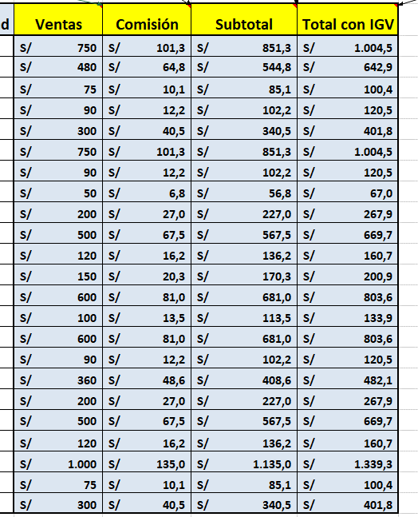
Tabla 1:

%Comisión | 13.50%
IGV | 18% |  |  |  |  |  |  |  | PROYECCIÓN DE IMPORTACIONES

Código | Articulo | Unidad | Precio Unitario | Cantidad | Ventas | Comisión | Subtotal | Total con IGV
P2-001 | Post-it 5X8 | Bolsa x 10 | 15 | 50 |  |  |  |  | Tabla 2: Proyección de Importaciones 2025
P1-001 | Post-it 5X5 | Bolsa x 10 | 12 | 40 |  |  |  |  |  |  | 7.5% | 10.1% | 18.5%
D1-001 | CD-R Sony 700 MB | Caja x 10 | 2.5 | 30 |  |  |  |  | Producto | Unidades | Trimestre 2 | Trimestre 3 | Trimestre 4
L1-001 | Lápiz Nº 2 Faber Castel | Caja x 12 | 3 | 30 |  |  |  |  | P2-001 | 798
P3-001 | Post-it 3X3 | Bolsa x 10 | 10 | 30 |  |  |  |  | P1-001 | 307
S1-001 | Sobre Manila A4 | Ciento | 25 | 30 |  |  |  |  | D1-001 | 142
L1-001 | Lápiz Nº 2 Faber Castel | Caja x 12 | 3 | 30 |  |  |  |  | L1-001 | 256
D1-001 | CD-R Sony 700 MB | Caja x 10 | 2.5 | 20 |  |  |  |  | P3-001 | 1418
P3-001 | Post-it 3X3 | Bolsa x 10 | 10 | 20 |  |  |  |  | S1-001 | 180
S1-001 | Sobre Manila A4 | Ciento | 25 | 20 |  |  |  |  | L1-001 | 387
P1-001 | Post-it 5X5 | Bolsa x 10 | 12 | 10 |  |  |  |  | L1-002 | 1688
P2-001 | Post-it 5X8 | Bolsa x 10 | 15 | 10 |  |  |  |  | L1-003 | 180
P1-001 | Post-it 5X5 | Bolsa x 10 | 12 | 50 |  |  |  |  | L1-004 | 350
D1-001 | CD-R Sony 700 MB | Caja x 10 | 2.5 | 40 |  |  |  |  | P1-0015 | 171
P2-001 | Post-it 5X8 | Bolsa x 10 | 15 | 40 |  |  |  |  | P2-001 | 3444
L1-001 | Lápiz Nº 2 Faber Castel | Caja x 12 | 3 | 30 |  |  |  |  | P1-010 | 120
P1-001 | Post-it 5X5 | Bolsa x 10 | 12 | 30 |  |  |  |  | D1-003 | 379
P3-001 | Post-it 3X3 | Bolsa x 10 | 10 | 20 |  |  |  |  | P2-015 | 382
S1-001 | Sobre Manila A4 | Ciento | 25 | 20 |  |  |  |  | P2-016 | 487
L1-001 | Lápiz Nº 2 Faber Castel | Caja x 12 | 3 | 40
S1-001 | Sobre Manila A4 | Ciento | 25 | 40
D1-001 | CD-R Sony 700 MB | Caja x 10 | 2.5 | 30 |  |  |  |  |  | *
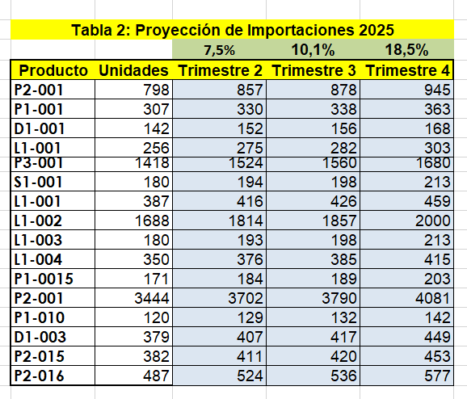
P3-001 | Post-it 3X3 | Bolsa x 10 | 10 | 30

Pregunta_03
Pregunta 3
 |  |  |  |  |  | Con la información del cuadro "Laboratorios Unidos Ventas 2024
Laboratorios Unidos - Ventas 2024 |  |  |  |  |  | elabore el gráfico del modelo.

Mes | BIOTEC | LABTECH | BIOSYM | ACFARMA | SUIZALAB
Enero | $50,000 | $250,000 | $65,000 | $150,000 | $400,000
Febrero | $85,000 | $400,000 | $90,000 | $450,000 | $150,000
Marzo | $65,000 | $150,000 | $75,000 | $300,000 | $450,000
Abril | $90,000 | $450,000 | $45,000 | $100,000 | $300,000
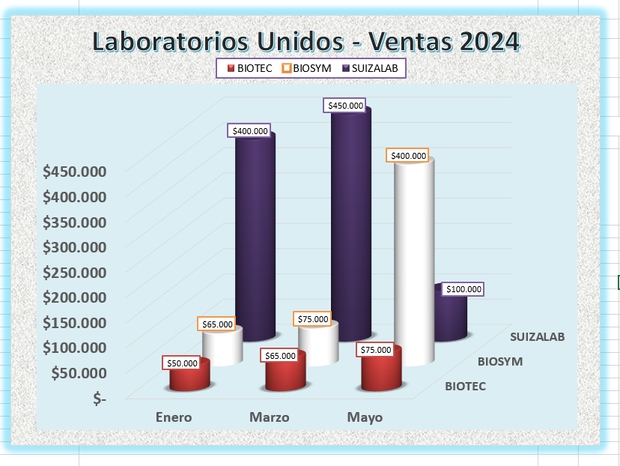
Mayo | $75,000 | $300,000 | $400,000 | $450,000 | $100,000
Junio | $45,000 | $100,000 | $150,000 | $300,000 | $450,000

Laboratorios Unidos - Ventas 2024
 | BIOTEC | BIOSYM | SUIZALAB
Enero | $50,000 | $65,000 | $400,000
Marzo | $65,000 | $75,000 | $450,000
Mayo | $75,000 | $400,000 | $100,000

